壯中(葷)
日期 | 星期 | 主食 | 副食 |  |  | 湯 | 水果 | 熱量 (大卡) | 全穀 雜糧類 (份) | 豆魚 蛋肉類 (份) | 蔬菜類 (份) | 油脂類 (份) | 水果類 (份) | 乳品類(份) | 鈣含量(毫克)
2018-01-02 | 三 | 特餐 | 玉米蛋炒飯 | 照燒雞丁 | 青菜 | 海芽蛋花湯 | 水果 | 861 | 5.7 | 2.9 | 2.0 | 2.9 | 1 |  | 166
2018-01-03 | 四 | 五穀飯 | 黃金柳葉魚 | 鮑菇干片 | 青菜 | 黃豆芽排骨湯 |  | 779 | 5.8 | 2.5 | 2.1 | 3 |  |  | 512
2018-01-04 | 五 | 白飯 | 東坡豆腐 | 蕃茄炒蛋 | 玉筍鮮蔬 | 紫米紅豆湯 | 保久乳 | 896 | 6.1 | 2.5 | 1.9 | 2.5 |  | 0.8 | 388
2018-01-07 | 一 | 白飯 | 沙茶肉片 | 芹香海茸 | 青菜 | 冬瓜排骨湯 | 水果 | 817 | 5.5 | 2.5 | 2.5 | 2.7 | 1 |  | 202
2018-01-08 | 二 | 糙米飯 | 三杯雞丁 | 金茸三絲 | 青菜 | 結頭菜大骨湯 |  | 777 | 5.5 | 2.9 | 2.3 | 2.6 |  |  | 131
2018-01-09 | 三 | 特餐 | 干丁炸醬麵 | 海鮮排 | 青菜 | 香菇玉米湯 | 水果 | 794 | 5.0 | 2.7 | 1.7 | 3 | 1 |  | 277
2018-01-10 | 四 | 紫米飯 | 紅燒排骨 | 螞蟻上樹 | 青菜 | 蕃茄蛋花湯 |  | 791 | 6.2 | 2.3 | 2.2 | 2.8 |  |  | 135
2018-01-11 | 五 | 白飯 | 五味豆雞 | 芙蓉蒸蛋 | 什錦花椰 | 綠豆地瓜湯 |  | 747 | 6.3 | 2.4 | 1.5 | 2 |  |  | 592
2018-01-14 | 一 | 白飯 | 古早味肉燥 | 芹炒豆干 | 青菜 | 黃瓜大骨湯 | 水果 | 838 | 5.5 | 3.0 | 2.1 | 2.6 | 1 |  | 502
2018-01-15 | 二 | 糙米飯 | 鹽酥雞 | 全家福 | 青菜 | 蘿蔔魚丸湯 |  | 793 | 5.5 | 3.0 | 2.2 | 2.9 |  |  | 182
2018-01-16 | 三 | 特餐 | 義式肉醬螺旋麵 | 馬鈴薯燉肉 | 青菜 | 玉米濃湯 | 水果 | 762 | 5.0 | 2.5 | 1.8 | 2.7 | 1 |  | 131
2018-01-17 | 四 | 五穀飯 | 咖哩魚丁 | 熱炒三鮮 | 青菜 | 味噌豆腐湯 |  | 789 | 5.5 | 3.0 | 2.3 | 2.7 |  |  | 181
2018-01-18 | 五 | 白飯 | 銀芽炒干絲 | 紅蘿蔔炒蛋 | 田園鮮蔬 | 芋香西米露 |  | 791 | 6.5 | 2.4 | 1.8 | 2.5 |  |  | 281
1/19寒假開始
2018-02-11 | 一 | 白飯 | 糖醋排骨 | 肉末海帶絲 | 青菜 | 美味鮮菇湯 | 水果 | 812 | 5.5 | 2.5 | 2.3 | 2.7 | 1 |  | 147
2018-02-12 | 二 | 糙米飯 | 豆瓣魚丁 | 珍珠四色 | 青菜 | 結頭菜排骨湯 |  | 806 | 6.1 | 3.0 | 1.7 | 2.5 |  |  | 201
2018-02-13 | 三 | 特餐 | 肉絲炒飯 | 綜合滷味 | 青菜 | 香菇雞湯 | 水果 | 795 | 5.5 | 2.4 | 2.0 | 2.6 | 1 |  | 155
2018-02-14 | 四 | 紫米飯 | 普羅香草雞丁 | 彩繪肉片 | 青菜 | 南瓜濃湯 |  | 810 | 6.4 | 2.6 | 2.2 | 2.5 |  |  | 148
2018-02-15 | 五 | 白飯 | 家常百頁 | 洋蔥炒蛋 | 翡翠鮮菇 | 燒仙草 |  | 773 | 6.6 | 2.0 | 1.8 | 2.5 |  |  | 126
2018-02-18 | 一 | 白飯 | 麻油雞 | 菇菇三色蔬 | 青菜 | 海結排骨湯 | 水果 | 845 | 6.1 | 2.6 | 2.0 | 2.6 | 1 |  | 137
2018-02-19 | 二 | 糙米飯 | 黑胡椒肉片 | 蝦仁豆腐 | 青菜 | 金茸黃瓜湯 |  | 774 | 5.5 | 3.0 | 2.0 | 2.5 |  |  | 225
2018-02-20 | 三 | 特餐 | 韓式炒麵 | 芋頭燒肉 | 青菜 | 玉米大骨湯 | 水果 | 779 | 5.0 | 2.5 | 2.1 | 2.8 | 1 |  | 133
2018-02-21 | 四 | 五穀飯 | 蒲燒鯛 | 西滷肉 | 青菜 | 馬鈴薯排骨湯 |  | 737 | 5.8 | 2.5 | 1.9 | 2.2 |  |  | 144
2018-02-22 | 五 | 白飯 | 蜜汁小豆干 | 木須炒蛋 | 四寶鮮蔬 | 綠豆QQ湯 | 保久乳 | 926 | 6.7 | 2.5 | 1.8 | 2.3 |  | 0.8 | 746
2018-02-23 | 六 | 芝麻飯 | 滷雞腿 | 綠花椰炒豆包 | 青菜 | 薑絲冬瓜湯 |  | 758 | 5.5 | 2.8 | 2.2 | 2.4 |  |  | 127
2018-02-25 | 一 | 白飯 | 打拋豬肉 | 黃瓜鮮繪 | 青菜 | 海芽味噌湯 | 水果 | 806 | 5.5 | 2.6 | 2.1 | 2.5 | 1 |  | 162
2018-02-26 | 二 | 糙米飯 | 海鮮排 | 銀芽肉絲 | 青菜 | 酸辣湯 |  | 822 | 6.5 | 2.4 | 2.0 | 3 |  |  | 151
2018-02-27 | 三 | 特餐 | 義大利肉醬麵 | 地瓜排骨 | 青菜 | 蘿蔔玉米湯 | 水果 | 782 | 5.1 | 2.5 | 2.0 | 2.8 | 1 |  | 125
2018-02-28 | 四 | 2/28和平紀念日
 | ～營養小知識～健康過新年
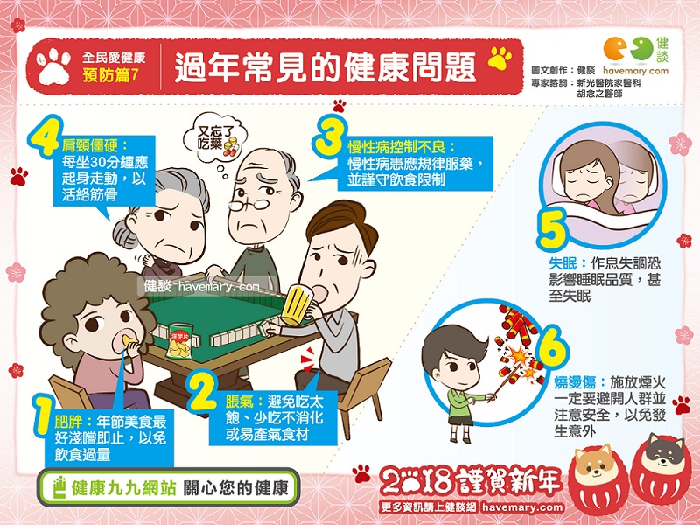
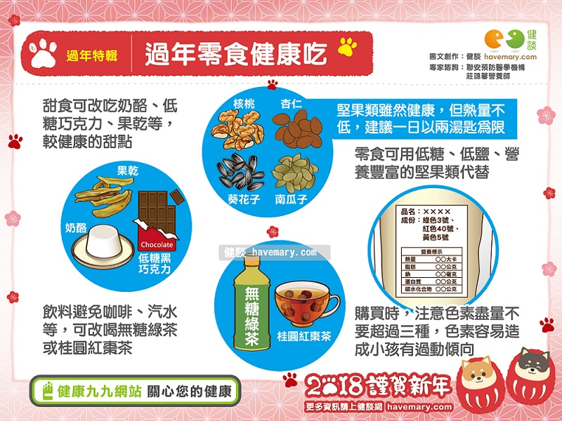
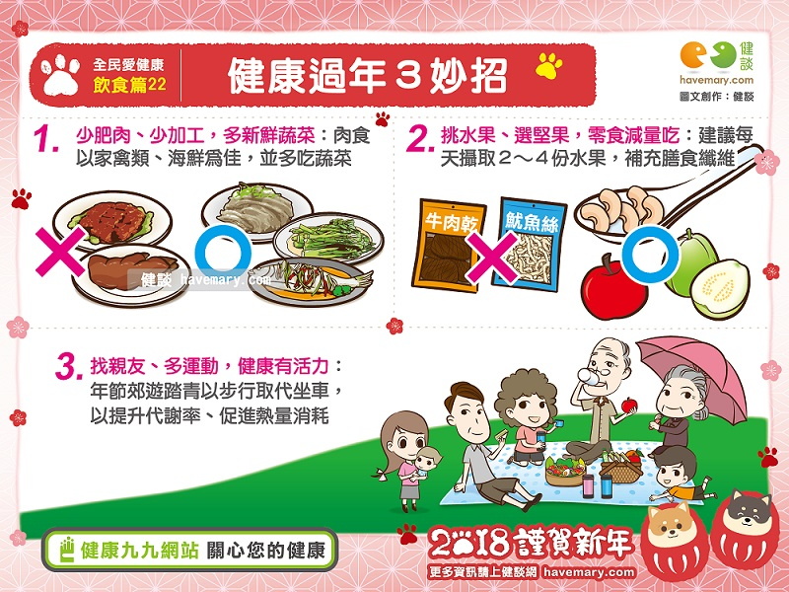

資料來源：衛生福利部 國民健康署 健康九九網站

